Instructivo de Llenado
Instructivo de llenado:

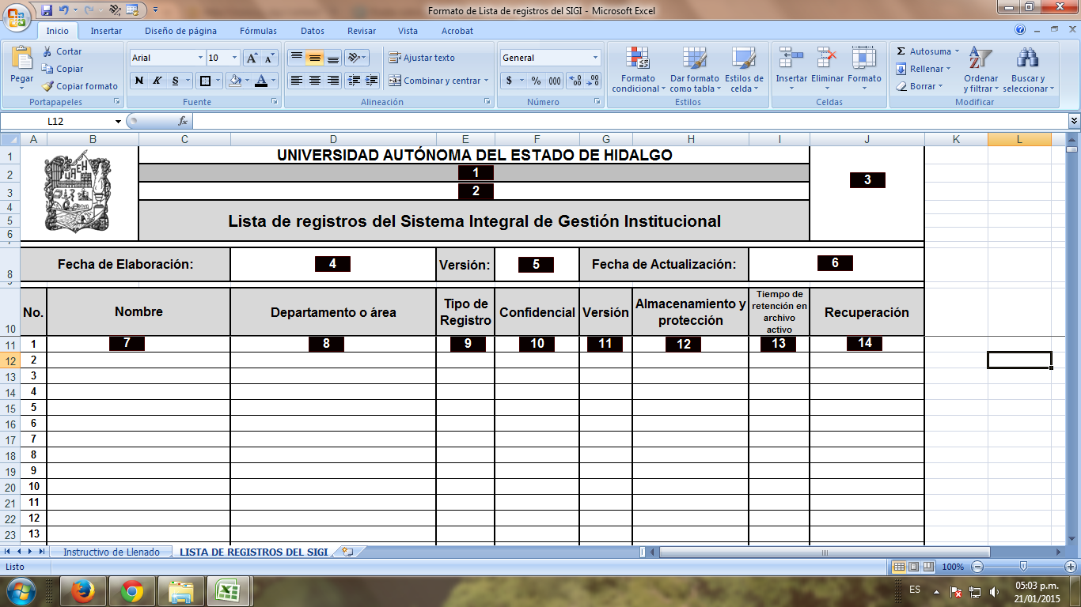

Instructivo de llenado:

1. Escribir el nombre de la dependencia de la cual se depende, con letra Arial 14 en negritas, centrar en la celda (si no se depende de instancia alguna dejar en blanco);
2. Anotar el nombre de la dependencia dueña de los registros, con letra Arial 14 en negritas, centrar en la celda;
3. Colocar el logotipo de la dependencia dueña de los registros, centrar en la celda;
4. Fecha de elaboración: anotar la fecha en que se elabora por primera vez la lista de registros del sistema integral de gestión institucional, colocando el día, mes y año a cuatro dígitos (dd/mm/aaaa), con letra Arial 12, centrar en la celda;
5. Versión: poner el número de versión de la “Lista de registros del Sistema Integral de Gestión Institucional”, si se realiza por primera vez será la versión 1, si se le hacen cambios será la versión 2 y así sucesivamente con letra Arial 12, centrar en la celda;
6. Fecha de actualización: citar la fecha de actualización de la lista de registros del Sistema Integral de Gestión Institucional, colocando el día, mes y año a cuatro dígitos (dd/mm/aaaa), con letra Arial 12, centrar en la celda;
7. Nombre: Nombrar el registro, con letra Arial 12, justificar en la celda;
8. Departamento o área: mencionar el nombre del departamento o área que utiliza dicho registro, con letra Arial 12, justificar en la celda;
9. Tipo de registro: citar si el registro mencionado, es un documento que se lleva de forma física (en papel), electrónico (en PC, USB, etc.) o físico y electrónico (de ambas formas), con letra Arial 12, centrar en la celda;
10. Confidencial: si el registro es confidencial poner “si”, si no lo es poner “no”, centrar en la celda, con letra Arial 12;
11. Versión: poner el número de versión de los registros, su manejo será igual que la actividad 6 de este instructivo, centrar en la celda, con letra Arial 12;
12. Almacenamiento y protección: mencionar la forma de almacenamiento y protección, para evitar el daño y deterioro de los registros, centrar en la celda;
13. Tiempo de retención en archivo activo: poner la vigencia de almacenamiento de los registros, la cual queda a criterio de la dependencia, centrar en la celda;
14. Recuperación: describir la forma de respaldo del registro en caso de la pérdida del original, puede ser de forma física (en papel), electrónico (en PC, USB, etc.), o ambas, centrar en la celda.

